試験写真

1 | 過去の試験結果 ①ある | 試験選択画面から試験結果一覧に移す | ユーザid ユーザ名 試験結果テーブル メッセージ | ユーザidの正確さ すべてのデータを取り出す メッセージ：試験の結果は以上です
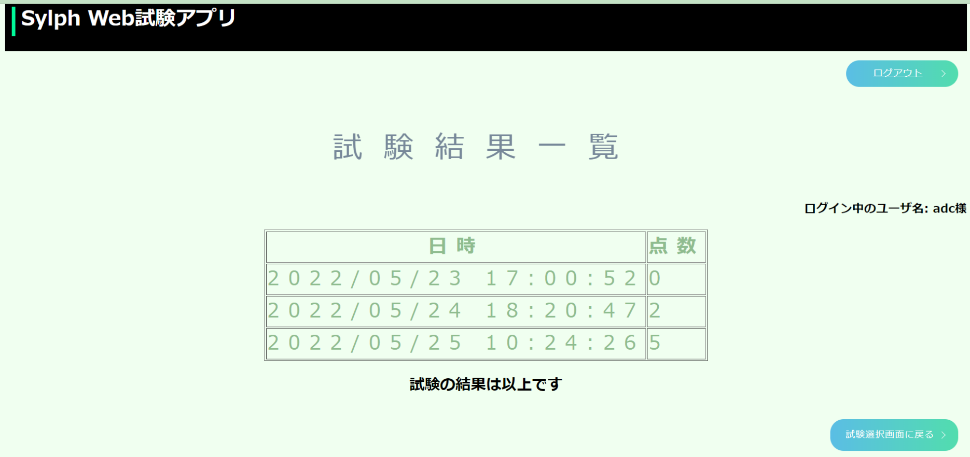

2 | 過去の試験結果 ②ない | 試験選択画面から試験結果一覧に移す | ユーザid ユーザ名 メッセージ | ユーザidの正確さ メッセージ：まだ試験の結果がありません
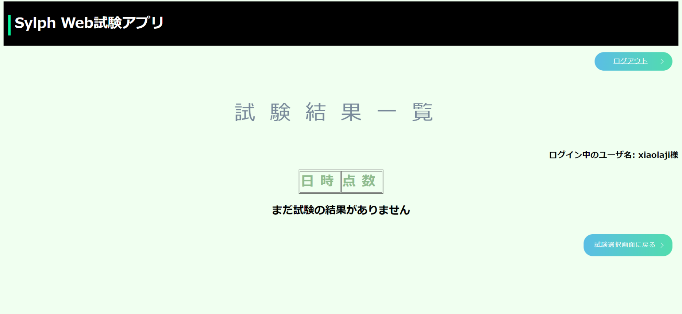

3 | ログアウトリンク | ログアウトボタンをクリック | ログイン画面に遷移すること

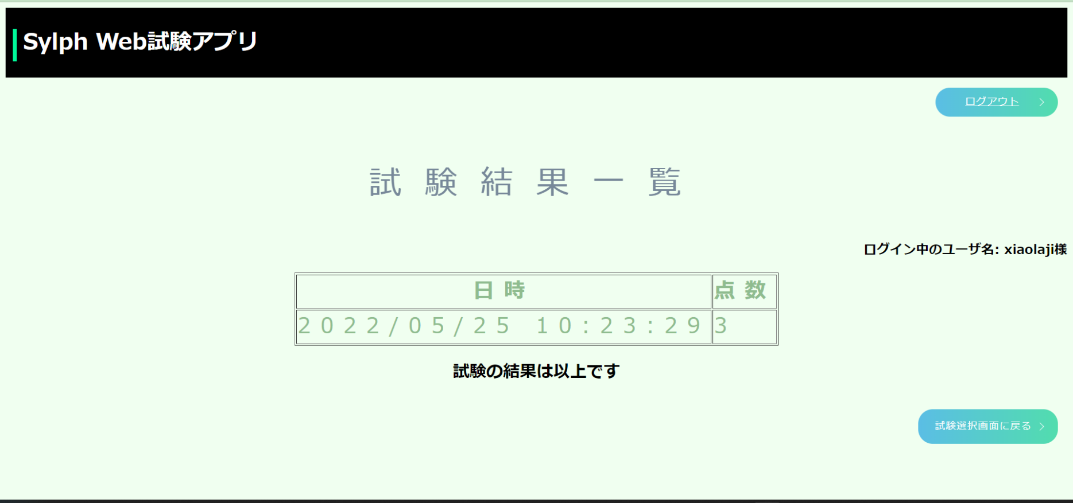

ここをクリックと

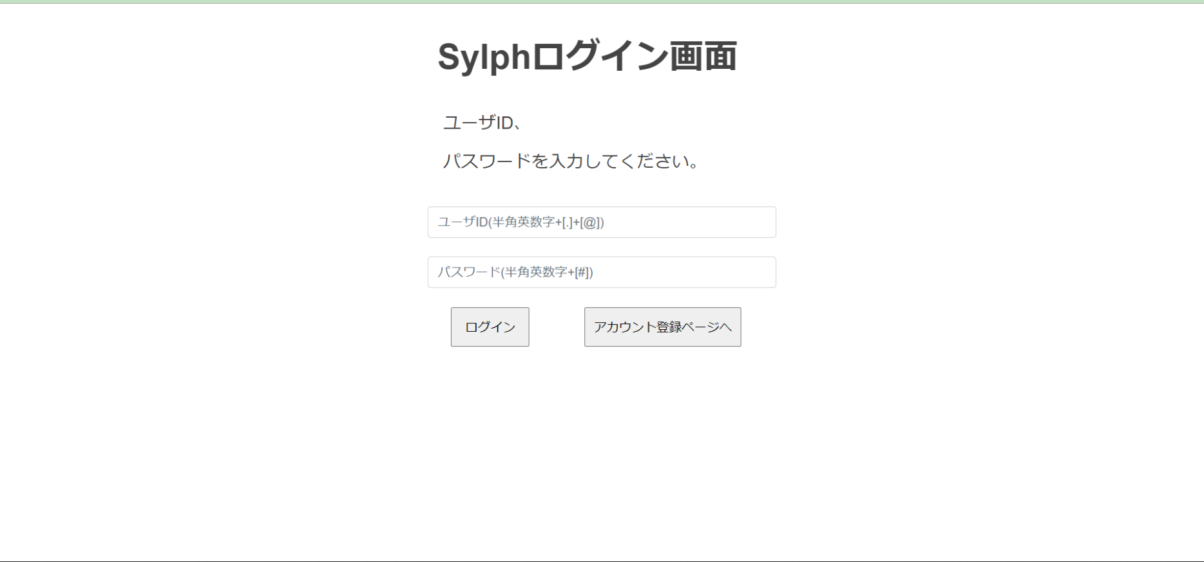

4 | 試験選択画面リンク | 試験選択画面ボタンをクリック | 試験選択画面に遷移すること

ここをクリックと

